I. OPĆI GO
MAPA 4 |  | NARUČITELJ: | KLINIČKA BOLNICA DUBRAVA |  | srpanj 2025.
 |  | GRAĐEVINA: | KLINIKA ZA KIRURGIJU LICA, ČELJUSTI I USTA, 6. KAT - ADAPTACIJA POJAČANE NJEGE |  | ZOP: 14/25-CV
TROŠKOVNIK GRAĐEVINSKO-OBRTNIČKIH RADOVA |  | VRSTA PROJEKTA: | PROJEKT ADAPTACIJE |  | TD/BP: 14/25-CV-ARH
:

OPĆI TEHNIČKI UVJETI

Svi radovi koji su predmet ovog troškovnika moraju se izvesti u skladu s važećim tehničkim propisima, HRN, pravilima struke, HTZ propisima, ovim općim i posebnim uvjetima, općim i pojedinačnim opisima iz ovog troškovnika, tehničkom dokumentacijom, detaljima, statičkom proračunu, radioničkim nacrtima izrada kojih je obveza izvođača, te usmenim i pismenim uputama projektanta i nadzornog inženjera.
Sve odredbe posebnih uvjeta i ovih općih uvjeta smatraju se sastavnim dijelom opisa svake pojedine stavke ovog troškovnika i vrijede za sve radove, osim ako ih opis stavke troškovnika ne isključuje.
Prije kalkulacije cijena ponuditelj je u obvezi detaljno proučiti projektnu dokumentaciju i lokaciju objekta te se preporučuje obilazak objekta radi potpunog uvida o obimu i vrsti svih radova.
Ako opisom stavke troškovnika nije precizno određene kvaliteta materijala, izvođač je u obvezi koristitii isključivo materijal prve klase.
U jediničnu cijenu svih radova opisanih u ovom troškovniku mora biti uključen sav rad i materijal do potpune funkcionalne gotovosti svake pojedinačne stavke troškovnika i građevine u cjelini, odnosno mora biti uključeno sve kako slijedi:
- | osiguranje gradilišta
- | osiguranje i zaštita susjednih objekata, te popravak štete nastale na istima za vrijeme izvođenja radova
- | osiguranje i zaštita dijelova objekta koji se ne ruše, te popravak štete nastale na istima za vrijeme izvođenja radova
- | osiguranje nesmetanog odvijanja prometa i prolaza
- | sve higijensko-tehničke zaštitne mjere za sve djelatnike na gradilištu
- | naknada za gradsku deponiju
- | naknada za zauzimanje javnih prometnih i ostalih površina, te popravak štete nastale na tim površinama za vrijeme zauzimanja istih od strane izvođača
- | organizacija gradilišta: zaštitna ograda gradilišta, pristupne rampe i/ili tuneli, pomoćni prolazi, skladišta kontejnersko naselje uključivo ured za nadzorne inženjere, WC, privremeni priključak struje i vode te ostalih potrebnih instalacija, čišćenje, čuvarska služba i ostalo za nesmetano funkcioniranje gradilišta
- | svi troškovi i takse privremenih priključaka instalacija
- | izrada, montaža, demontaža, održavanje i transposrt svih potrebneih pokretnih, nepokretnih, radnih, transportnih i pomoćnih skela
- | iskolčenje s određivanjem i održavanjem stalnih točaka
- | sav osnovni i pomoćni rad
- | sav osnovni i pomoćni materijal
- | sav alat, mehanizacija i amortizacija istih
- | svi vanjski i unutrašnji transporti
- | sav normalni rastur i otpad materijala
- | sva potrebna ispitivanja i ishođenje atesta za ugrađenie materijale / opremu / postrojenja i izvedenu konstrukciju
- | crpljenja vode iz građevinske jame, zaštita iskopa, sabirne jame
- | čišćenje i održavanje prometnica kojima se odvija transport sa i na gradilište
- | čišćenje i održavanje objekta i gradilišta za cijelo vrijeme izvođenja radova
- | svi ostali troškovi nužni za izvođenje radova i dovršenje građevine kao funkcionalne cjeline
Radove koji su u troškovniku iskazani paušalno izvođač je u obvezi izvesti u cijelosti, bez obzira na potpunost opisa troškovničke stavke.
Po završetku svih radova na objektu izvođač je u obvezi ukloniti sve privremene objekte, alat, inventar i skele, kontejnere i ostalo, odnosno predmetnu parcelu i sve ostale parcele, prometnice i površine koje je tijekom gradnje zauzeo očistiti od sveg materijala, alata, mehanizacije i objekete, te dovesti u prvobitno stanje, ako troškovnikom nije drugačije određeno.
Za sva brtvljenja svih spojeva je potrebno koristiti odgovarajuća silikonska brtvila za čiste prostore, moraju biti bakteriostatska (ispitano po ISO22196:2007 za MRSA, E.Coli i salmonelu i prema ISO 846 za P.Aeruginosa), dobrih prianjajući svojstava na površine na koje se aplicira
Ako troškovnikom nije drugačije određeno, sve boje, završne obrade, vidljive okove i slično, odabire projektant.

ZEMLJANI RADOVI

Svi zemljani radovi moraju se izvesti u skladu s važećim tehničkim propisima, HRN , pravilima struke, HTZ propisima, općim i ovim posebnim uvjetima, općim i pojedinačnim opisima iz ovog troškovnika, tehničkom dokumentacijom, te usmenim i pismenim uputama projektanta i nadzornog inženjera.
Sve odredbe ovih posebnih uvjeta i općih uvjeta smatraju se sastavnim dijelom opisa svake pojedine stavke i vrijede za sve radove, osim ako ih opis stavke troškovnika ne isključuje.
Svi iskopi tla vrše se strojno, a samo djelomično ručno. Izvođač je u obvezi Iskope izvoditi u skladu s geotehničkim izvještajem, projektom i troškovnikom. Propisane mjere presjeka (profila) iskopa ne smiju se prekoračiti bez pismenog odobrenja nadzornog inženjera. Pokosi širokog iskopa moraju se prilagoditi kategoriji tla u kojem iskop vrši.
Kod eventualne pojave procjedne ili druge vode (npr. kiša, topljenje snijega, podzemne vode) izvoditelj treba osigurati odvodnju vode iz iskopa sabirnim oknima i crpljenjem vode, te osigurati profile iskopa.
Materijal iz iskopa mora se upotrijebiti za nasipavanje i zatrpavanje. Isti se privremeno skladišti na gradilišnoj deponiji do ponovne ugradnje, a višak iskopanog materijala odvozi se na gradski deponij.
Nasipavanje unutar i oko objekta mora se izvesti po projektu, troškovniku i geomehaničkom izvješću do tražene zbijenosti. Nasipavanje i zatrpavanje se vrši u slojevima od maksimalno 30 cm uz strojno nabijanje i vlaženje vodom.
Prije početka ostalih radova geomehaničar mora pregledati kvalitetu tla i odobriti početak ostalih radova upisom u građevinski dnevnik.
Obračun svih zemljanih radova količina vršiti će se isključivo u sraslom stanju materijala.
Obračun izvedenih radova izvršiti će se prema jedinici mjere definirane za svaku pojedinu stavku troškovnika i prema postojećim građevinskim normama.

BETONSKI I ARMIRANOBETONSKI RADOVI

Svi betonski i AB radovi moraju se izvesti u skladu s važećim tehničkim propisima i normama, pravilima struke, HTZ propisima, ovim općim i posebnim uvjetima, općim i pojedinačnim opisima iz ovog troškovnika, tehničkom dokumentacijom, detaljima, statičkom proračunu, te usmenim i pismenim uputama projektanta i nadzornog inženjera.
Sve odredbe ovih posebnih uvjeta i općih uvjeta smatraju se sastavnim dijelom opisa svake pojedine stavke i vrijede za sve radove, osim ako ih opis stavke troškovnika ne isključuje.
U betonske i AB konstrukcije ugrađuje se beton proizveden prema odredbama Tehničkog propisa za betonske konstrukcije (TPBK) i ovih tehničkih uvjeta.
Izvoditelj mora, prije početka ugradnje betona, provesti kontrolu betona, odnosno provjeriti da li je beton proizveden u skladu sa zahtjevima iz projekta betonske konstrukcije i da li je tijekom transporta betona došlo do promjene njegovih svojstava koja bi bila od utjecaja na tehnička svojstva betonske konstrukcije.
Izvoditelj mora s proizvođačem betona usuglasiti datum isporuke, vrijeme isporuke i količinu, informirati proizvođača o uvjetima transporta na gradilište, te eventualnim posebnim postupcima ugradnje.
Proizvođač betona mora izvoditelja radova upoznati sa sastavom mješavine betona radi primjene pravilne ugradnje i zaštite svježeg betona i utvrđivanja razvoja čvrstoće betona. Za tvornički proizveden beton navedene informacije se mogu koristiti iz proizvođačeva kataloga sastava mješavina betona u kojima su iskazane pojedinosti o klasama čvrstoće betona, klasama konzistencije, težine mješavine i drugi mjerodavni podaci.
Izvođaču moraju biti dostupne informacije o vremenu zaštite betona ovisno o razvoju čvrstoće betona pri 20oC za razdoblje od 2 i 28 dana.
Pri isporuci betona proizvođač mora dostaviti otpremnicu za svaku transportnim sredstvom isporučenu količinu betona na kojoj su neizbrisivo navedene sve bitne informacije.
Svako dodavanje vode ili kemijskih dodataka betonu pri isporuci je zabranjeno.
U posebnim slučajevima voda ili dodaci mogu se dodati kad se to primjenjuje za postizanje tražene konzistencije, osiguravajući pritom da tražene granične vrijednosti nisu prekoračene i da je dodatna količina kemijskog dodatka uključena u projekt betona. Količina svakog dodavanja vode ili kemijskog dodatka dodana u transportno vozilo (mikser) mora biti upisana u otpremni dokument.
oplata i skela
Skele i oplate, uključivo njihove potpore i temelji, trebaju biti otporni na svako djelovanje kojem su izložene tijekom izvedbe, dovoljno čvrste da spriječe oštećivanje konstrukcije. ne smiju ugrožavati tijek i kvalitetu ostalih radova i moraju zadovoljavati mjerodavne norme. Skele i oplata ne smiju se uklanjati dok beton ne postigne dovoljnu čvrstoću.
Oplata mora biti takva da betonu osigurava traženi oblik dok beton ne očvrsne. Oplata i spojnice između elemenata trebaju biti dovoljno nepropusni da spriječe gubitak fonog morta. Oplatu koja apsorbira znatnu količinu vode iz betona ili omogućava evaporaciju treba odgovarajuće vlažiti, osim ako oplata nije posebno i kontrolirano namijenjena za gubitak vode. Unutarnja površina oplate mora biti čista. Ako se oplata koristi za vidljive betone, njezina obrada mora osigurati projektiranu površinu betona.
Eventualno posebna površinska obrada betona dana je u nacrtima oplate.
Uklanjanje oplate treba izvoditi na način da se konstrukcija ne preoptereti i ne ošteti. Skele treba otpuštati postupno, tako da se drugi elementi skele ne preopterete. Stabilnost skela i oplata treba održavati i kod oslobađanja i uklanjanja.
beton
Potvrđivanje sukladnosti dužan je provoditi proizvođač betona uz ovlašteno tijelo i uključuje kontrolu proizvodnje i provodi se prema Prilogu A TPBK, normi HRV EN 206-1 i posebnim propisima.
Proizvođač betona mora izraditi Priručnik Kontrole proizvodnje .Kontrola proizvodnje provodi se prema normi HRN EN 206-1 i obuhvaća sve mjere nužne za održavanje svojstava betona sukladno specificiranim zahtjevima. Svi relevantni podaci o kontroli proizvodnje moraju biti sadržani u izvještajima.
Kontrola utvrđivanja svojstava svježeg betona provodi se na uzorcima koji se uzimaju neposredno prije ugradnje betona u betonsku konstrukciju u skladu s TPBK, prilog H, HRN EN 206-1
Nadzor i kontrolu kvalitete betona treba provesti na mjestu ugradnje, te provjeriti otpremni dokument i potpisom potvrditi izvršeni nadzor. Kontrolni postupak utvrđivanja tlačne čvrstoće očvrsnulog betona provodi se na uzorcima koji su uzeti neposredno prije ugradnje u betonsku konstrukciju.
Ako je količina ugrađenog betona veća od 100m3, za svakih slijedećih ugrađenih 100m3 uzima se po jedan dodatni uzorak betona. Podaci o istovrsnim elementima betonske konstrukcije izvedenim od betona istih iskazanih svojstava i istog proizvođača betona evidentiraju se uz navođenje podataka iz otpremnice tog betona, a podaci o uzimanju uzoraka betona evidentiraju se uz obvezno navođenje oznake pojedinog elementa betonske konstrukcije i mjesta u elementu betonske konstrukcije na koje se beton ugrađivao u trenutku izimanja uzoraka.
Kontrolni postupak utvrđivanja tlačne čvrstoće očvrslog betona provodi ocjenjivanjem rezultata ispitivanja uzoraka, a dokazivanje karakteristične tlačne čvrstoće betona provodi se odgovarajućom primjenom kriterija iz norme HRN EN 206-1
U slučaju nepotvrđivanja zahtjevanog razreda tlačne čvrstoće betona, na dijelu konstrukcije u koji je ugrađen beton nedokazanog razreda tlačne čvstoće treba provesti naknadno ispitivanje.
Za betonske proizvode i betone proizvedene na gradilištu, a za potrebe tog gradilišta, potrebno je dokazati uporabljivost u skladu s projektom betonske konstrukcije i TPBK.
armatura
Za armiranje AB konstrukcija koristi se armatura od čelika za armiranje i to u obliku šipki B500B i armaturnih mreža B500B. Čelik za armiranje betona treba zadovoljiti uvjete TPBK, prilog B i HRN EN 10080 Svaka armaturna mreža ili šipka koja dolazi na gradilište treba biti jasno označena. Površina armature mora biti očišćena od hrđe i tvari koje mogu štetno djelovati na čelik, beton ili vezu između njih.
Najmanje vrijednosti zaštitnog sloja armature određuju se prema TPBK, prilog H, ovisno o izloženosti pojedinih betona, te položaju i namjeni dijela konstrukcije, a određeni su projektom konstrukcije.
Izvoditelj mora prije početka ugradnje provjeriti da li je armatura u skladu sa zahtjevima iz projekta betonske konstrukcije (B500B) i da li je tijekom rukovanja i skladištenja armature došlo do njezinog oštećivanja, deformavije ili druge promjene koja bi bila od utjecaja na tehnička svojstva betonske konstrukcije. Dokazivanje uporabljivosti armature izrađene prema projektu betonske konstrukcije mora se provesti prema tom projektu, normama. odredbama Priloga B TPBK, a uključuje izvođačevu kontrolu izrade i ispitivanja armature, nadzor proizvodnog pogona i nadzor izvođačeve kontrole izrade armature.
Tehnička svojstva čelika za prednapinjanje moraju ispunjavati opće i posebne zahtjeve bitne za krajnju namjenu i moraju biti specificirana prema nizu normi nHRN EN 10138
cement
Potvrđivanje sukladnosti za cement dužan je provoditi proizvođač uz ovlašteno tijelo i uključuje tvorničku kontrolu proizvodnje, a provodi se prema prilogu C TPBK, nizu normi HRV EN 197-2, HRN EN 14216, HRN B.C1.015 i Tehničkom propisu za betonske konstrukcije.
agregat
Kontrola sukladnost tehničkih svojstva agregata provodi se u betonar, pogonu za izradu predgotovljenih betonskih elemenata i u betonari na gradilištu prema normi HRN EN 206-1, odgovarajućom primjenom nizova normi HRN EN 932, HRN EN 933, HRN EN 1097, HRN EN 1367, HRN EN 1744 i odredbama Priloga D TPBK.
dodaci betonu
Potvrđivanje sukladnosti dodataka betonu provodi se u skladu s odredbama Dodataka ZA normi HRN EN 934-2, nHRN EN 934-5, HRN EN 934-6, HRN EN 450-1, nHRN EN 13263-2 , odrednama Priloga E TPBK i posebnog propisa, a morta za injektiranje u skladu s određenim normama HRN EN 934-6, HRN EN 934-4, te odredbama Priloga E TPBK i posebnog propisa.
Kontrola kemijskih i mineralnih dodataka betonu provodi se u betonari, pogonu za proizvodnu predgotovljenih betonskih elemenata i u betonari na gradilištu prema normi HRN EN 206-1 i TPBK, Prilog E
voda
Tehnička svojstva i drugi zahtjevi za vodu za pripremu betona moraju zadovoljavati zahtjeve norme HRN EN 1008, odnosno potvrđivanje sukladnosti vode za pripremu betona provodi se sukladno odredbamja norm HRN EN 1008 i odredbama Priloga F TPBK .
predgotovljeni betonski proizvodi
Tehnička svojstva predgotovljenih betonskih elemenata moraju ispunjavati opće i posebne zahtjeve bitne za krajnju primjenu u građevini i moraju biti specificirana prema odgovarajućoj tehničko specifikaciji, odnosno prema normi HRN EN 13369 i odredbama Priloga G TPBK .
Kod izvođenja konstrukcije, a u skladu s TPBK, prilog J i HRN ENV 13670-1 mora se provoditi stručni nadzor razreda 2. Nadzorni inženjer mora pregledati glavne skele i oplate, provjeriti postoji li isprava o sukladnosti čelika za armiranje, odnosno jesu li iskazana svojstva armature sukladna zahtjevima iz projekta betonsske konstrukcije, a neposredno prije početka betoniranja provjeriti da li je armatura izrađena, postavljena i vezana u skladu s projektom AB konstrukcije. Rezultate svih provedenih provjera nadzorni inženjer mora dokumetirati upisom u dnevnik.
Nakon skidanja oplate nadzorni inženjer mora provesti konstrolu površine betona i potvrditi usklađenost sa zahtjevima iz projekta. Izvedene dimenzije konstrukcije trebaju biti unutar najvećih dopuštenih odstupanja radi izbjegavanja štetnih utjecaja i ponašanja na mehaničku otpornost i stabilnost, u privremenom i kasnijem uporabnom stanju, i kompatibilnost izvedene konstrukcije i nekonstrukcijskih dijelova.
Obračun izvedenih radova izvršiti će se prema jedinici mjere definirane za svaku pojedinu stavku troškovnika i prema postojećim građevinskim normama.

TESARSKI RADOVI

Svi tesarski radovi moraju se izvesti u skladu s važećim tehničkim propisima i normama, pravilima struke, HTZ propisima, ovim općim i posebnim uvjetima, općim i pojedinačnim opisima iz ovog troškovnika, tehničkom dokumentacijom, detaljima, statičkom proračunu, te usmenim i pismenim uputama projektanta i nadzornog inženjera.
Sve odredbe ovih posebnih uvjeta i općih uvjeta smatraju se sastavnim dijelom opisa svake pojedine stavke i vrijede za sve radove, osim ako ih opis stavke troškovnika ne isključuje.
Za kontrolu kvalitete ugrađenih materijala i izvedenih radova primjenjuju se slijedeće norme ili jednakovrijedno:
- | materijali za izradu drvenih konstrukcija |  |  | HRN U.D0.001
- | građa za skele |  |  | HRN D.B1.025
- | projektiranje i izvođenje konstrukcija od monolitnog drveta |  |  | HRN U.O9.200
- | projektiranje i izvođenje konstrukcija od lameliranih i ljepljenih elemenata |  |  | HRN U.O9.300
- | projektiranje i izvođenje drvenih skela i oplata |  |  | HRN U.C9.400
- | projektiranje i izvođenje zaštite drveta u konstrukcijama |  |  | HRN U.C9.500
- | tesana građa četinara |  |  | HRN D.B7.020
- | hrastova rezana građa |  |  | HRN D.C1.021
- | bukova rezana građa |  |  | HRN D.C1.022
- | jasenova rezana građa |  |  | HRN D.C1.024
- | borova rezana građa |  |  | HRN D.C1.040
- | jelova/smrekova rezana građa |  |  | HRN D.C1.041
- | kombinirane slojevite ploče |  |  | HRN D.C5.042
- | šper-ploče |  |  | HRN D.C5.021
- | iverice |  |  | HRN D.C5.032
- | lesonit ploče |  |  | HRN D.C5.022
- | građevinski čavli |  |  | HRN M.B4.020
- | vijci za drvo |  |  | HRN M.B1.024
- | čavli za pištolj |  |  | HRN G.E9.220
- | građevinski čavli sa upuštenom nareckanom glavom |  |  | HRN M.B4.021
- | čavli za ljepenku |  |  | HRN M.B4.090
- | tehnički uvjeti zaštite od požara u građevinarstvu |  |  | HRN U.J1.070 / 110 / 114
- | zaštita građevinskog drveta |  |  | HRN D.T4.027
- | protupožarni premazi |  |  | HRN D.T4.037 / 039.
Obračun izvedenih radova izvršiti će se prema jedinici mjere definirane za svaku pojedinu stavku troškovnika i prema postojećim građevinskim normama.
skele
Svi radovi sa skelama moraju se izvesti u skladu s važećim tehničkim propisima i normama, pravilima struke, HTZ propisima, ovim općim i posebnim uvjetima, općim i pojedinačnim opisima iz ovog troškovnika, tehničkom dokumentacijom, detaljima, statičkom proračunu, te usmenim i pismenim uputama projektanta i nadzornog inženjera.
Sve odredbe ovih posebnih uvjeta i općih uvjeta smatraju se sastavnim dijelom opisa svake pojedine stavke i vrijede za sve radove, osim ako ih opis stavke troškovnika ne isključuje.
U SVEMU OSTALOM VRIJEDE UVJETI KAO ZA TESARSKE RADOVE.
Nosive skele, lake pokretne i lake nepokretne skele do visine 6,00 m obračunavaju se u jediničnoj cijeni ostalih građevinskih radova. Visina preko 6,00 m obračunava se posebno.
Fasadne skele obračunavaju se jednokratno u skladu s važećim građevinskim normama.
Obračun izvedenih radova izvršiti će se prema jedinici mjere definirane za svaku pojedinu stavku troškovnika i prema postojećim građevinskim normama.

ČELIČNA KONSTRUKCIJA

Svi radovi na čeličnoj konstrukciji moraju se izvesti u skladu s važećim tehničkim propisima i normama, pravilima struke, HTZ propisima, ovim općim i posebnim uvjetima, općim i pojedinačnim opisima iz ovog troškovnika, tehničkom dokumentacijom, detaljima, statičkom proračunu, radioničkim nacrtima izrada kojih je obveza izvođača, te usmenim i pismenim uputama projektanta i nadzornog inženjera.
Sve odredbe ovih posebnih uvjeta i općih uvjeta smatraju se sastavnim dijelom opisa svake pojedine stavke i vrijede za sve radove, osim ako ih opis stavke troškovnika ne isključuje.
Izvoditelj mora udovoljiti svim propisima koji određuju uvjete i zatjeve u projektiranju, izradi i postavi nosivih čeličnih konstrukcija i mora se pridržavati normi o kvaliteti materijala i radova, a sve u skladu sa slijedećim tehničkim propisima, pravilnicima i normama:

tehnički propisi
Tehnički propisi za toleranciju mjera i oblika kod nosivih čeličnih konstrukcija
Tehnički propisi za pregled i ispitivanje nosivih čeličnih konstrukcija
Tehnički propisi o kakvoći zavarenih spojeva za nosive čelične konstrukcije

pravilnici
Pravilnik o tehničkim mjerama i uvjetima za nosive čeličnih konstrukcija
Pravilnik o tehničkim propisima za nosive konstrukcije spojene zakovicama i vijcima
Pravilnik o tehničkim propisima za zavarene nosive čelične konstrukcije
Pravilnik o tehničkim propisima za zglobove i ležajeve nosivih čeličnih konstrukcija
Pravilnik o tehničkim propisima za spojeve s prednapetim vijcima za nosive čelične konstrukcije
Pravilnik o tehničkim propisima za lake čelične građevine kod nosivih čeličnih konstrukcija
Pravilnik o tehničkim propisima za pregled i ispitivanje nosivih čeličnih konstrukcija
Pravilnik o tehničkim propisima za jednostavne konstrukcije zgrada kod nosivih čeličnih konstrukcija
Pravilnik o tehničkim mjerama i uvjetima za zaštitu čeličnih konstrukcija od korozije
Pravilnik o hrvatskim normama za zaštitu čeličnih konstrukcija

norme
Kontrolu izrade u radionici povremeno obavlja nadzorni inženjer i projektant putem:
HRN C.B0.500/89 - opći konstrukcijski čelici
HRN C.T3.010/89 - zavarivanje i srodni postupci
HRN C.T3.013/86 - zavarivanje,dozvoljena odstupanja mjera
HRN C.T3.035/87 - zavareni spojevi, postupci kontrole kvalitete
HRN C.E7.145/87 - spojevi s vijcima visoke klase čvrstoće kod nosivih čeličnih konstrukcija
HRN.C.H.3.011 - čelične oplaštene elektrode za elektrolučno zavarivanje
HRN C.H.3.051. - žice za plinsko varenje čelika
HRN. C.B3.030 - široki plosnati vruće valjani čelici
HRN. C.B3.025 - plosnati vruće valjani čelici
HRN. C.B3.101 - vruće valjani čelični ravnokraki kutnici
HRN. C.B3.111 - vruće valjaničelični raznokraki kutnici
HRN. C.B3.131 - vruće valjani čelični I nosači
HRN. C.B3.141 - vruće valjani čelični U nosači
HRN. C.B3.550 - vruće valjani trakasti čelici
HRN. C.B4.110 - čelični limovi
HRN. C.B4.111 - čelični limovi, dimenzije i tolerancije
HRN. C.B5.021 - čelične cijevi, bešavne
HRN. M.B1.023 - vijci za čelične konstrukcije

kontrola izrade u radionici
Kontrolu izrade u radionici povremeno obavlja nadzorni inženjer i projektant putem:
- dnevnika izrade konstrukcije koji vodi izvoditelj radova u koji se upisuju svi podaci vezani za izradu (dokazi kakvoće, porijeklu materijala i drugo)
- dnevnika zavarivanja s upisanim dokazima za upotrebljene elektrode, svjedodžbe zavarivača, plan zavarivanja, filmovi spojeva, zapisnicima
- dnevnika izvedbe zaštite čelične konstrukcije od korozije
- preuzimanja čelične konstrukcije u radionici
- inspekcijskog nadzora u radionici

transport i odlaganje
Dijelovi konstrukcije obvezno se moraju zaštititi od oštećenja prije transporta - obvezno isključiti mogućnost preopterećenja, a odlaganje dijelova provesti tako da ne dodiruju tlo i da je postavljenje stabilno.
postava čelične konstrukcije
Izvoditelj radova mora prije početka postavljanja konstrukcije od naručitelja zapisnički primiti geodetske podatke definirane projektom. Kontrola spojeva izvedenih zavarivanjem, vijcima ili eventualno zakovicama provodi se putem dnevnika montaže. Obvezno se izvodi zaštita čelične konstrukcije od korozije.
preuzimanje čeličnih konstrukcija nakon završene ugradnje
Preuzimanje izvedenih radova sastoji se od slijedećih radnji:
- konačno preuzimanje radova uz zapisnik o postavljanju konstrukcije i odvojeni zapisnik o preuzimanju sustava zaštite od korozije
- postupno preuzimanje nevidljivih radova
Dokumentacija o preuzimanju mora sadržavati:
- projekt montaže
- radioničke nacrte
- dokaze o kvaliteti konstrukcije
- svjedodžba zavarivača
- građevinski dnevnik
- atesti o propisanim ispitivanjima čelične konstrukcije nakon montaže
Obračun izvedenih radova izvršiti će se prema jedinici mjere definirane za svaku pojedinu stavku troškovnika i prema postojećim građevinskim normama.

ZIDARSKI RADOVI

Svi zidarski radovi moraju se izvesti u skladu s važećim tehničkim propisima, tehničkim propisima za zidane konstrukcije (NN 1/2007),HRN, pravilima struke, HTZ propisima, ovim općim i posebnim uvjetima, općim i pojedinačnim opisima iz ovog troškovnika, tehničkom dokumentacijom, detaljima, statičkom proračunu, te usmenim i pismenim uputama projektanta i nadzornog inženjera.
Sve odredbe ovih posebnih uvjeta i općih uvjeta smatraju se sastavnim dijelom opisa svake pojedine stavke ovog troškovnika i vrijede za sve radove, osim ako ih opis stavke troškovnika ne isključuje.
Sav korišteni materijal mora odgovarati propisima i standardima. Zidanje se vrši u svemu prema uputama i tehnologiji proizvođača, na način da se u potpunosti osigura potpuna horizontalnost redova.
Pri zidanju potrebno je ostavljati sve projektom predviđene otvore za potrebe horizontalnog vođenja instalacija (prodori), a žlijebove za potrebe vođenja instalacija unutar zidova izvoditi posebnim alatima za tu namjenu (strugač za žlijebove, električna freza i sl.). Ne smiju se koristiti udarni alati, kao ni ručno štemanje.
Kod zidanja potrebno je osigurati sve projektom predviđene otvore za ugradnju stolarije i bravarije.
Veza zidova i elemenata AB konstrukcije izvodi se zidnim pocinčanim elastičnim sidrima u svakom drugom bloku.
Svježe zidane zidove potrebno je zaštititi od štetnog utjecaja visokih i niskih temperatura, te atmosferilija.
žbukanje
Žbukanje AB i zidanih površina mora se vršiti u primjerenim vremenskim uvjetima uz uvjet da su površine koje se žbukaju potpuno suhe. Pri niskim i visokim temperaturama zraka potrebno je izbjegavati žbukanje, jer tada može doći do smrzavanja odnosno pucanja žbuke uslijed prebrzog sušenja, a ukoliko se žbukanje izvodi u nepovoljnim uvjetima moraju se primijeniti odgovarajući aditivi, koji će osigurati kvalitetu i trajnost žbuke.
Prije žbukanja, površine koje se žbukaju, potrebno je dobro očistiti i dobro navlažiti, betonske i AB dijelove prije žbukanja potrebno je premazati SM-vezom ( betokontakt ili drugi materijal odgovarajuće kvalitete - u jedničnoj cijeni žbukanja ).
Sva žbuka izvodi se strojno, a nakon izvedbe ista mora biti potpuno ravna i glatka, kutevi i bridovi, te spojevi zida i stropa moraju biti izvedeni oštro. Žbuka mora biti potpuno prionjiva na površine zidova i stropova, bez pukotina i slabih mjesta.
Za rabiciranje svih «šliceva» u zidovima te kontaktnih površina zidanih i AB elemenata, kao i za rabiciranje ploča toplinske izolacije zidova koristi se rabic pletivo pocinčano ili plastično veličine polja 10/10 mm.
estrih
Estrisi se izvode na izolacijskim slojevima, odnosno kao «plivajući». Svi estrisi moraju biti strojno zaglađeni.
Estrih mora biti izveden kvalitetno bez oslabljenih mjesta, bez prekida kontakata između obloge, izravnavajućeg sloja i estriha. Površina estriha mora biti ravna i horizontalna s dozvoljenim odstupanjem ±2 mm na kontrolnoj letvi dužine 4 m, bez iskrivljenosti, mjehurenja i nadignuća, kao i bez razdvajanja i pucanja spojeva. Sva osnovna svojstva estriha moraju biti u skladu s važećim normama neovisno o vrsti završne obloge.
Kod izvedbe estriha potrebno je izvesti dilatacijski sloj uz zidove u debljini 10 mm, te dilatacije površina estriha na način da neprekinuta površina estriha bude maksimalno 25 m2.
Grijani estrisi moraju imati izvedene dilatacije sukladno poljima podnog grijanja, a na mjestu dilatacije mora se osigurati neovisan rad estriha i instalacije podnog grijanja.
Estrisi se pripremaju u mješalicama s prinudnim miješanjem uz primjenu mineralnog agregata granulacije 4 do 8 mm.
U sve estrihe ugrađuje se armature prema opisu iz pojedine stavke troškovnika.
Prije završnih radova na izvođenju podnih obloga preko estriha obvezno se mora utvrditi vlažnost podloge – estriha metodom koja mjeri vlagu po cijeloj visini podloge, te se predmetnim radovima može pristupiti nakon ispitivanjima dokazane količine vlage u estrihu s obzirom na zahtjeve pojedinih završnih podnih obloga.
Za kontrolu kvalitete ugrađenih materijala i izvedenih radova primjenjuju se slijedeće norme:
zidni elementi
HRN EN 771-1:2005 Specifikacije za zidne elemente – 1. dio: Opečni zidni elementi (EN 771-1:2003+A1:2005)
HRN EN 771-2:2005 Specifikacije za zidne elemente – 2. dio: Vapnenosilikatni zidni elementi (EN 771-2:2003+A1:2005)
HRN EN 771-3:2005 Specifikacije za zidne elemente – 3. dio: Betonski zidni elementi (gusti i lagani agregat) (EN 771-3:2003+A1:2005)
HRN EN 771-4:2004 Specifikacije za zidne elemente – 4. dio: Zidni elementi od porastoga betona (EN 771-4:2003)
HRN EN 771-4/A1:2005 Specifikacije za zidne elemente – 4. dio: Zidni elementi od porastoga betona (EN 771-4:2003/A1:2005)
HRN EN 771-5:2005 Specifikacije za zidne elemente – 5. dio: Zidni elementi od umjetnoga kamena (EN 771-5:2003+A1:2005)
HRN EN 771-6:2006 Specifikacije za zidne elemente – 6. dio: Zidni elementi od prirodnoga kamena (EN 771-6:2005)
HRN EN 12859:2002 Gipsani blokovi – Definicije, zahtjevi i ispitne metode (EN 12859:2001)
mort
HRN EN 998-2:2003 Specifikacije morta za ziđe – 2. dio: Mort za ziđe (EN 998-2:2003)
HRN CEN/TR 15225:2006 Smjernice za tvorničku kontrolu proizvodnje za označavanje oznakom CE (potvrđivanje sukladnosti 2+) za projektirane mortove (CEN/TR 15225:2005)
HRN EN 13501-1:2002 Razredba građevnih proizvoda i građevnih elemenata prema ponašanju u požaru – 1. dio: Razredba prema rezultatima ispitivanja reakcije na požar (EN 13501-1:2002)
građevno vapno
HRN EN 459-1:2004 Građevno vapno – 1. dio: Definicije, specifikacije i kriteriji sukladnosti (EN 459-1:2001 + AC:2002)
HRN EN 459-3:2004 Građevno vapno – 3. dio: Vrednovanje sukladnosti (EN 459-3:2001 + AC:2002)
zidarski cement
HRN EN 413-1:2004 Zidarski cement – 1. dio: Sastav, specifikacije i kriteriji sukladnosti (EN 413-1:2004)
HRN EN 197-2:2004 Cement – 2. dio: Vrednovanje sukladnosti
HRN CR 14245:2004 Vodič za primjenu EN 197-2 »Vrednovanje sukladnosti«
HRN EN 13279-1:2006 Veziva i žbuke na osnovi gipsa – 1. dio: Definicije i zahtjevi (EN 13279-1:2005)
dodatak mortu
nHRN EN 934-3:2004 Dodaci betonu, mortu i mortu za injektiranje – 3. dio: Dodaci mortu za ziđe. Definicije, zahtjevi, sukladnost, označavanje i obilježavanje (EN 934-3:2001/A1:2004)
HRN EN 934-6:2004 Dodaci betonu, mortu i mortu za injektiranje – 6. dio: Uzorkovanje, kontrola sukladnosti i vrednovanje sukladnosti (EN 934-6:2001)
HRN EN 998-2:2003 Specifikacija morta za ziđe –2. dio: Mort za ziđe (EN 998-2:2001)
agregat za mort
HRN EN 13139:2003 Agregati za mort (EN 13139:2002)
HRN EN 13055-1:2003 Lagani agregati – 1. dio: Lagani agregati za beton, mort i mort za zalijevanje (EN 13055-1:2002)
HRN EN 13139/AC:2006 Agregat za mort (EN 13139:2002/AC:2004)
HRN EN 13055-1/AC:2006 Lagani agregati – 1. dio: Lagani agregati za beton, mort i mort za zalijevanje (EN 13055-1:2002/AC:2004)
pomoćni dijelovi
HRN EN 845-1:2003 Specifikacije za pomoćne dijelove ziđa – 1. dio: Spone, vlačne trake, vješaljke i kutnici (EN 845-1:2003)
HRN EN 845-2:2003 Specifikacije za pomoćne dijelove ziđa – 2. dio: Nadvoji (EN 845-2:2003)
HRN EN 845-3:2003 Specifikacije za pomoćne dijelove ziđa – 3. dio: Armatura horizontalnih sljubnica od čeličnih mreža (EN 845-3:2003)
održavanje i izvođenje zidanih konstrukcija
HRN ENV 13269:2001 Održavanje – Smjernice za izradu ugovora o održavanju (ENV 13269:2001)
HRN EN 13306:2004, Nazivlje u održavanju (EN 13306:2001)
HRN EN 13460:2004 Održavanje – Dokumentacija o održavanju (EN 13460:2002)
HRN ENV 13670-1:2002 Izvedba betonskih konstrukcija, ispitivanje građevina i održavanje građevina
HRN ISO 15686-1:2002, Zgrade i druge građevine – Planiranje vijeka uporabe – 1. dio: Opća načela (ISO 15686-1:2000)
HRN ISO 15686-2:2002, Zgrade i druge građevine – Planiranje vijeka uporabe – 2. dio: Postupci predviđanja vijeka uporabe (ISO 15686-2:2001)
HRN ISO 15686-3:2004 , Zgrade i druge građevine – Planiranje vijeka uporabe – 3. dio: Neovisne ocjene (auditi) i pregledi svojstava (ISO 15686-3:2002)
HRN DIN 18201:1997, Tolerancije u graditeljstvu – Pojmovi, načela, primjena, ispitivanje (DIN 18201:1997)
HRN DIN 18202:1997, Tolerancije u visokogradnji – Zgrade (DIN 18202:1997)
Obračun izvedenih radova izvršiti će se prema jedinici mjere definirane za svaku pojedinu stavku troškovnika i prema postojećim građevinskim normama.

IZOLATERSKI RADOVI

Svi izolaterski radovi moraju se izvesti u skladu s važećim tehničkim propisima, uputama proizvođača materijala, HRN, pravilima struke, iskustveno ispravnim i ustaljenim načinima rada, HTZ propisima, ovim općim i posebnim uvjetima, općim i pojedinačnim opisima iz ovog troškovnika, tehničkom dokumentacijom, detaljima, te usmenim i pismenim uputama projektanta i nadzornog inženjera.
Sve odredbe ovih posebnih uvjeta i općih uvjeta smatraju se sastavnim dijelom opisa svake pojedine stavke ovog troškovnika i vrijede za sve radove, osim ako ih opis stavke troškovnika ne isključuje.
hidroizolacija
Kod izvođenja hidroizolaterskih i krovopokrivačkih radova potrebno je u cijelosti se pridržavati slijedećih propisa i standarda:
1. | Pravilnik o tehničkim mjerama i uvjetima za završne radove u zgradarstvu
2. | Pravilnik o tehničkim mjerama i uvjetima za ugljičnovodične hidroizolacije krovova i terasa
3. | Pravilnik o tehničkim mjerama i uvjetima za toplotnu zaštitu zgrada
4. | Pravilnik o zaštiti na radu u građevinarstvu
5. | Zakon o zaštiti na radu
Za kontrolu kvalitete ugrađenih materijala i izvedenih radova primjenjuju se slijedeće norme ili jednakovrijedno:
 | - hladni premazi |  |  | HRN U.M3.240
 | - bitumen |  |  | HRN U.M3.242
 | - vruće izolacijske mase |  |  | HRN U.M3.244
 | - izolacijske trake |  |  | HRN U.M3.221
 |  |  |  | HRN U.M3.232
 | - specijalne krovne ljepenke / bitumenske trake |  |  | HRN U.M3.226
 | - uložak stakleni voal |  |  | HRN U.M3.228
 |  |  |  | HRN U.M3.200
 |  |  |  | HRN U.M3.210
 | - bitumenske trake s uloškom od Alu folije |  |  | HRN U.M3.230
 | - bitumenske trake s uloškom od staklenog voala |  |  | HRN U.M3.231
 | - ostale izolacijske mase |  |  | HRN U.M3.095
Izvođač radova prije početka radova mora na gradilište dostaviti valjane dokaze kvalitete za sve izolacijske materijale, a radove izvoditi u svemu prema uputama i tehnologiji proizvođača hidroizolacijskih traka.
Svi materijali koji se ugrađuju moraju biti ispravni i neoštećeni.
Eventualne izmjene materijala ili načina izvedbe hidroizolacije tijekom građenja moraju se uraditi isključivo pismenim putem u dogovoru s investitorom, projektantom i nadzornim inženjerom uz dokaze da novopredloženi materijali ili načini izvedbe imaju najmanje iste karakteristike kvalitete kao projektirani.
Ukoliko se naknadno ustanovi nesolidna izvedba, tj. pojave se prodori vode, izvoditelj mora izvršiti sanaciju hidroizolacije o svom trošku, a ako tijekom sanacije hidroizolacije na bilo koji način ošteti ili mora oštetiti ostale dijelove građevine, izvoditelj snosi sve troškove i te sanacije.
Ako u projektu nema naznake o dodatnim dilatacijama hidroizolacije, izvoditelj po potrebi mora dilatirati hidroizolaciju prema uputstvima proizvođača i na mjestima dilatacije konstrukcije. Izrada dilatacija uključena je u jediničnu cijenu izvedbe hidroizolacije.
Podloga za postavu hidroizolacije mora biti suha, čvrsta, ravna, bez udubljenja, izbočenja i šupljina, u projektiranom nagibu prema sustavu odvodnje, otporna na djelovanje temperature. Prije polaganja hidroizolacije podlogu je potrebno premazati hladnim bitumenskim premazom koji se ne računa u slojeve hidroizolacije.
Kod postavljanja ljepenke preklopi moraju biti minimalne širine 10 cm i lijepljeni obostrano vrućom masom.
Trakom Al folije polaže se u dužinama 3-5 m radi velikog koeficijenta rastezanja i mora biti zaštićena od djelovanja sunčevih zraka.
Svi prodori kroz hidroizolaciju moraju se osigurati od prodora vode direktnim povezivanjem s hidroizolacijom ili opšavnim limovima čija širina flanše ne smije biti manja od 2 cm.
Kod vertikalne hidroizolacije podzemnih zidova preklopi hidroizolacijske trake moraju biti minimalne širine 15 cm i obostrano ljepljeni, a kod horizontalne podzemne hidroizolacije minimalna širina preklopa je 10 cm.
Naročitu pažnju treba posvetiti spajanju traka, obradu svih kapilara zapunjavanjem pastom, izvedbi pokrovnih traka spojeva kod horizontalnih slojeva kao i detalja, obradi detalja kod spojeva parapeta pod 90° (unutarnji i vanjski spojevi) s posebno oblikovanim komadima traka, pokrovnim trakama, ljepilom i pastom, obradi oko prodora kroz plohu izolacije posebno oblikovanim komadima kružnih traka, pokrovnim trakama, primerom i pastom. Sve navedeno treba obuhvatiti u izvedbi i jediničnoj cijeni iako isto nije posebno navedeno opisom stavke.
U jediničnoj cijeni troškovničke stavke trebaju biti obuhvaćeni svi stručni dogovori vezani na ugovaranje i izvođenje izolaterskih i pratećih radova, kontrola i prijem podloge za polaganje HI, primopredaja izolaterskih radova, nabava osnovnog i pomoćnog materijala, holkeri do 20 cm, svi vanjski i unutranji, te horizontalni i vertikalni transporti materijala i opreme, sve potrebne skele i platforme, svi strojevi i oprema, povezivanje HI sa slivnicima, rubnom i ostalom limarijom, osiguranje od požara i drugih neželjenih posljedica, provođenje mjera higijensko-tehničke zaštite, čišćenje gradilišta nakon izvođenja radova, pribavljanje atesta za ugrađeni materijal, stručna mišljenja i razrada potrebnih detalja.
Obračun izvedenih radova izvršiti će se prema jedinici mjere definirane za svaku pojedinu stavku troškovnika i prema postojećim građevinskim normama.
toplinska izolacija
Svi radovi trebaju biti izvedeni prema točnim nacrtima, troškovničkom opisu, uputama projektanta i nadzornog inženjera, te prema važećim tehničkim propisima:
 | Pravilnik o tehničkim mjerama i uvjetima za završne radove u zgradarstvu,
 | Tehnički propis o uštedi energije i toplinskoj zaštiti u zgradama
Prije izvođenja radova potrebno je provjeriti sve dimenzije. Sva učvršćenja i povezivanja moraju se izvesti na način siguran od bilo kakvog pomicanja, te da pojedini elementi mogu nesmetano raditi uslijed promjene temperature.
Izvođač mora koristiti materijal u svemu jednak uzorku koji odabere projektant. Eventualne izmjene materijala moraju biti odobrene od strane projektanta i nadzornog inženjera.
U jediničnoj cijeni troškovničke stavke trebaju biti obuhvaćeni svi stručni dogovori vezani na ugovaranje i izvođenje radova, sav osnovni i pomoćni materijal, rastur materijala, otpad, radne skele i platforme, svi transporti unutar i van gradilišta, troškovi izrade i čišćenje gradilišta po dovršetku radova.
Sav materijal za toplinske izolacije mora biti prvorazredne kvalitete u skladu s važećim propisima:
HRN EN 13612:2002 – tvornički izrađeni proizvodi od mineralne vune
HRN EN 13163:2002 – tvornički izrađeni proizvodi od ekspandiranog polistirena
HRN EN 13614:2002 – tvornički izrađeni proizvodi od ekstrudiranog polistirena (XPS)
HRN EN 13500:2004 - sustavi za vanjsku toplinsku izolaciju na osnovi mineralne vune.
Prije početka radova izvođač je dužan dostaviti sve valjane dokaze kvalitete za projektom i troškovnikom predviđene materijale.
Za toplinsku izolaciju ravnih krovova ekstrudiranim polistirenom izvođač je obavezan dostaviti atest o zahtijevanoj tlačnoj čvrstoći materijala, a polaganje u svemu izvesti prema uputama proizvođača i opisima stavaka.
Obračun izvedenih radova izvršiti će se prema jedinici mjere definirane za svaku pojedinu stavku troškovnika i prema postojećim građevinskim normama.

BRAVARSKI RADOVI

Svi bravarski radovi moraju se izvesti u skladu s važećim tehničkim propisima, HRN , pravilima struke, HTZ propisima, ovim općim i posebnim uvjetima, općim i pojedinačnim opisima iz ovog troškovnika, tehničkom dokumentacijom, detaljima, shemama, radioničkim nacrtima izrada kojih je obveza izvođača, te usmenim i pismenim uputama projektanta i nadzornog inženjera.
Sve odredbe ovih posebnih uvjeta i općih uvjeta smatraju se sastavnim dijelom opisa svake pojedine stavke ovog troškovnika i vrijede za sve radove, osim ako ih opis stavke troškovnika ne isključuje.
Prije izvođenja radova izvođač je u obvezi provjeriti sve mjere na licu mjesta, izraditi i dostaviti projektantu na ovjeru radioničke nacrte i detalje, te uzorke materijala. Dozvoljena je upotreba materijala i izrada bravarskih elemenata prema radioničkim nacrtima i detaljima prihvaćenim od strane projektanta.
Za kontrolu kvalitete ugrađenih materijala i izvedenih radova primjenjuju se slijedeće norme i propisi:
- | Pravilnik o tehničkim mjerama i uvjetima za zaštitu čeličnih konstrukcija od korozije
- | kvadratno željezo | HRN C. | B3.024
- | plosno željezo | HRN C. | B3.025
- | okruglo željezo | HRN C. | K6.020
- | profilno željezo | HRN C. | B0.500
- | čelični limovi | HRN C. | B4.110
 |  | HRN C. | B4.111
 |  | HRN C. | B4.112
- | rebrasti Alu limovi | HRN C. | C4.060
- | Alu profili | HRN C. | C3.020
- | zvučna izolacija | HRN U. | J6.201-89

Svi termički zahtjevi na fasadnim elementima moraju biti ispunjeni tako da zadovoljavaju traženu toplinsku izolaciju u skladu s važećim normama i projetom.
Donjih 40 cm visine vratnih krila, ako se drugačije posebno ne navodi, izvodi se kao puni termoizolirani panel, osim ako stavkom troškovnika nije drugačije određeno.
Pri izvođenja radova izvoditelj treba kvalitetu ugrađenih materijala i stručnost radnika dokazati certifikatima i atestnom dokumentacijom izdanim od strane ovlaštene institucije. Za materijale za koje izvoditelj nema certifikat a isti se traži treba izvoditelj osigurati uzorke i dati ih na ispitivanje. Sve troškove za dobivanje certifikata predstavljaju obvezu i trošak izvoditelja.
Svi dijelovi bravarije prije otpreme na gradilište moraju biti ličeni olovnim minijem, očišćeni od hrđe, a očišćena mjesta ličena antikorozjskim naličem u dva premaza uz kitanje pukotina i rupica odgovarajućim kitom, a sve kompletno pripremljeno za završnu obradu prema opisu iz troškovnika.
Ostakljenje se mora u svemu izvesti po opisu iz stavke troškovnika. Staklom koje se ugrađuje i brtvljenjem mora se postići tražena zvučna izolacija.
Vrata i prozore treba opremiti kvalitetnim i trajnim brtvenim trakama i profilima. Isti moraju biti elastični, trajni i otporni na vanjske utjecaje, postojani na temperaturne promjene i zračenje. Kitovi koji se ugrađuju moraju biti trajno elastični, osobina kao gore navedeno.
Fuge između zida/stropa/poda i stolarije ispuniti poliuretanskom pjenom, izvana kitati trajno elastičnim kitom a iznutra pokriti kutnim letvicama. Spajanje pojedinih elemenata u veće cjeline brtviti i vršiti po uputi proizvođača, a bez posebne naknade.
Bravarija se izvodi iz čeličnih profila od pocinčanog lima (hladno kontinuirano profilirana čelična traka d=1 mm) kvadratnog ili pravokutnog presjeka. Spajanje profila vrši se zavarivanjem, svi varovi moraju biti fino završno obrađeni. Dimenzije šprljaka su pretpostavljene, a stvarne ovise o proizvođačkom detalju. Kutne spojeve izvesti hidrauličkim uprešavanjem, a mjesta naročito osjetljiva na popuštanje brtviti dodatno.
Slijepe dovratnike / doprozornike izraditi od šupljih kvadratnih čeličnih profila, a montažu izvesti varenjem na već ugrađene sidrene pločice od plosnog željeza, dužine cca 10 cm, oblika prema detalju. Ugradnja sidrenih pločica vrši se istovremeno s betoniranjem. Sidrene pločice sastavni su dio bravarije i uključene su u jediničnu cijenu iste.
Svi vijci i spojna sredstva i okov moraju obvezno biti od nehrđajućeg materijala, izvedeno u antikorozijskoj izvedbi.
Sav okov mora biti skriven osim ako opisom stavke troškovnika nije drugačije određeno. Sav vidljivi okov odabire projektant nakon predočenja uzoraka. Sav okov mora biti odabran u dogovoru s projektantom.. Dijelove okova od čelika izvesti s presvlakom od cinka vrućim pocinčavanjem 60 g/m2, a ankeri presvlakom od cinka vrućim pocinčavanjem 180 g/m2.
Obračun izvedenih radova izvršiti će se prema jedinici mjere definirane za svaku pojedinu stavku troškovnika i prema postojećim građevinskim normama.

PROTUPOŽARNA BRAVARIJA

Svi radovi protupožarne bravarije moraju se izvesti u skladu s važećim tehničkim propisima, HRN , pravilima struke, HTZ propisima, ovim općim i posebnim uvjetima, općim i pojedinačnim opisima iz ovog troškovnika, tehničkom dokumentacijom, detaljima, shemama, radioničkim nacrtima izrada kojih je obveza izvođača, te usmenim i pismenim uputama projektanta i nadzornog inženjera.
Sve odredbe ovih posebnih uvjeta i općih uvjeta smatraju se sastavnim dijelom opisa svake pojedine stavke ovog troškovnika i vrijede za sve radove, osim ako ih opis stavke troškovnika ne isključuje.
Sva vatrootporna bravarija moraj zadovoljiti odredbe HRN-a U.J1.160 Tražena kvaliteta mora se dokazati certifikatima izdanim od strane ovlaštene i registrirane institucije. Ishođenje certifikata je obveza izvođača i uključeno je u jediničnu cijenu, a izvoditelj je iste u obvezi dostaviti prije početka ugradnje. Nije dozvoljena ugradnja protupožarne bravarije bez predočenja certifikata.
Izvoditelj je dužan prije početka izrade i ugradnje bravarije izraditi i dostaviti projektantu na ovjeru odgovarajuću radioničku dokumentaciju i detalje. Na zahtjev projektanta izvoditelj je dužan dostaviti na uvid i po jedan primjerak kompletnih završno obrađenih vrata. Tek po odobrenju priložene dokumentacije i uzorka od strane projektanta može se započeti s radovima.Nije dozvoljena ugradnja protupožarnih bravarskih elemenata koji nisu odobreni od strane projektanta.
Završna obrada opisana je stavkom troškovnika, a prethodno je potrebno izvesti i uključiti u jediničnu cijenu sve potrebne prethodne radnje i pripreme podloge
Veličina navedenog otvora bravarije je građevinska, svijetla mjera krila ovisi o izvoditeljskom detalju usaglašenim sa projektantom.
U SVEMU OSTALOM VRIJEDE UVJETI KAO ZA CRNU BRAVARIJU:
Prije izvođenja radova izvođač je u obvezi provjeriti sve mjere na licu mjesta, izraditi i dostaviti projektantu na ovjeru radioničke nacrte i detalje, te uzorke materijala. Dozvoljena je upotreba materijala i izrada bravarskih elemenata prema radioničkim nacrtima i detaljima prihvaćenim od strane projektanta.
Za kontrolu kvalitete ugrađenih materijala i izvedenih radova primjenjuju se slijedeće norme i propisi:
- | Pravilnik o tehničkim mjerama i uvjetima za zaštitu čeličnih konstrukcija od korozije
- | kvadratno željezo | HRN C. | B3.024
- | plosno željezo | HRN C. | B3.025
- | okruglo željezo | HRN C. | K6.020
- | profilno željezo | HRN C. | B0.500
- | čelični limovi | HRN C. | B4.110
 |  | HRN C. | B4.111
 |  | HRN C. | B4.112
- | rebrasti Alu limovi | HRN C. | C4.060
- | Alu profili | HRN C. | C3.020
- | akustika u zgradarstvu / fasadna bravarija | HRN U. | J6.201-89
Svi termički zahtjevi na fasadnim elementima moraju biti ispunjeni tako da zadovoljavaju traženu toplinsku izolaciju u skladu s važećim normama i projetom.
Donjih 40 cm visine vratnih krila, ako se drugačije posebno ne navodi, izvodi se kao puni termoizolirani panel, osim ako stavkom troškovnika nije drugačije određeno.
Pri izvođenja radova izvoditelj treba kvalitetu ugrađenih materijala i stručnost radnika dokazati certifikatima i atestnom dokumentacijom izdanim od strane ovlaštene institucije. Za materijale za koje izvoditelj nema certifikat a isti se traži treba izvoditelj osigurati uzorke i dati ih na ispitivanje. Sve troškove za dobivanje certifikata predstavljaju obvezu i trošak izvoditelja.
Svi dijelovi bravarije prije otpreme na gradilište moraju biti ličeni olovnim minijem, očišćeni od hrđe, a očišćena mjesta ličena antikorozjskim naličem u dva premaza uz kitanje pukotina i rupica odgovarajućim kitom, a sve kompletno pripremljeno za završnu obradu prema opisu iz troškovnika.
Ostakljenje se mora u svemu izvesti po opisu iz stavke troškovnika. Staklom koje se ugrađuje i brtvljenjem mora se postići tražena zvučna izolacija.
Vrata i prozore treba opremiti kvalitetnim i trajnim brtvenim trakama i profilima. Isti moraju biti elastični, trajni i otporni na vanjske utjecaje, postojani na temperaturne promjene i zračenje. Kitovi koji se ugrađuju moraju biti trajno elastični, osobina kao gore navedeno.
Fuge između zida/stropa/poda i stolarije ispuniti poliuretanskom pjenom, izvana kitati trajno elastičnim kitom a iznutra pokriti kutnim letvicama. Spajanje pojedinih elemenata u veće cjeline brtviti i vršiti po uputi proizvođača, a bez posebne naknade.
Bravarija se izvodi iz čeličnih profila od pocinčanog lima (hladno kontinuirano profilirana čelična traka d=1 mm) kvadratnog ili pravokutnog presjeka. Spajanje profila vrši se zavarivanjem, svi varovi moraju biti fino završno obrađeni. Dimenzije šprljaka su pretpostavljene, a stvarne ovise o proizvođačkom detalju. Kutne spojeve izvesti hidrauličkim uprešavanjem, a mjesta naročito osjetljiva na popuštanje brtviti dodatno.
Slijepe dovratnike / doprozornike izraditi od šupljih kvadratnih čeličnih profila, a montažu izvesti varenjem na već ugrađene sidrene pločice od plosnog željeza, dužine cca 10 cm, oblika prema detalju. Ugradnja sidrenih pločica vrši se istovremeno s betoniranjem. Sidrene pločice sastavni su dio bravarije i uključene su u jediničnu cijenu iste.
Svi vijci i spojna sredstva i okov moraju obvezno biti od nehrđajućeg materijala, izvedeno u antikorozijskoj izvedbi.
Sav okov mora biti skriven osim ako opisom stavke troškovnika nije drugačije određeno. Sav vidljivi okov odabire projektant nakon predočenja uzoraka. Sav okov mora biti odabran u dogovoru s projektantom.. Dijelove okova od čelika izvesti s presvlakom od cinka vrućim pocinčavanjem 60 g/m2, a ankeri presvlakom od cinka vrućim pocinčavanjem 180 g/m2.
Obračun izvedenih radova izvršiti će se prema jedinici mjere definirane za svaku pojedinu stavku troškovnika i prema postojećim građevinskim normama.

ALUMINIJSKA BRAVARIJA

Svi aluminijski radovi moraju se izvesti u skladu s važećim tehničkim propisima, HRN , pravilima struke, HTZ propisima, ovim općim i posebnim uvjetima, općim i pojedinačnim opisima iz ovog troškovnika, tehničkom dokumentacijom, detaljima, shemama, radioničkim nacrtima izrada kojih je obveza izvođača, te usmenim i pismenim uputama projektanta i nadzornog inženjera.
Sve odredbe ovih posebnih uvjeta i općih uvjeta smatraju se sastavnim dijelom opisa svake pojedine stavke ovog troškovnika i vrijede za sve radove, osim ako ih opis stavke troškovnika ne isključuje.
Izvoditelj je dužan prije početka izrade i ugradnje bravarije izraditi i dostaviti projektantu na ovjeru odgovarajuću radioničku dokumentaciju i detalje. Na zahtjev projektanta izvoditelj je dužan dostaviti na uvid i po jedan primjerak kompletnih završno obrađenih vrata. Tek po odobrenju priložene dokumentacije i uzorka od strane projektanta može se započeti s radovima.Nije dozvoljena ugradnja aluminijskih elemenata koji nisu odobreni od strane projektanta.
Završna obrada opisana je stavkom troškovnika, a prethodno je potrebno izvesti i uključiti u jediničnu cijenu sve potrebne prethodne radnje i pripreme podloge.
Sav okov mora biti skriven osim ako opisom stavke troškovnika nije drugačije određeno. Sav vidljivi okov odabire projektant nakon predočenja uzoraka. Sav okov mora biti odabran u dogovoru s projektantom. Dijelove okova od čelika izvesti s presvlakom od cinka vrućim pocinčavanjem 60 g/m2, a ankeri presvlakom od cinka vrućim pocinčavanjem 180 g/m2.
Prije početka radova izvođač mora obvezno izvršiti kontrolu mjera na licu mjesta radi provjere i ustanovljenja eventualnih pogrešaka u izvođenju građevinskih radova.
Aluminijske konstrukcije se izvode iz raznih aluminijskih profila i limova prema proizvođačkim detaljima.
Svi vidljivi dijelovi konstrukcije izvedeni aluminskim profilima i limovima moraju biti završno obrađeni u boji i tonu po izboru projektanta, a obrada mora biti apsolutno postojana bez promjene boje i tona s obzirom na starenje, atmosferilije, te visoke i niske temperature.
Sve fasadne aluminijske konstrukcije treba izvesti prema zahtjevima HRN U.J6.201.
Sve fasadne konstrukcije treba ispitati prema odredbama HRN D.E8.193, otpornost fasadnih prozora i vrata na propusnost zraka / vode za C/C ili D/D klasu.
Zvučna izolacija vrata, stijena i prozora mora zadovoljavati odredbe HRN.U J6.201-89
Spajanje s konstrukcijom objekta izvodi se slijepim dovratnicima/doprozornicima od čeličnih profila zaštićenih antikorozijskim sredstvima ili bez njih. Prostor između dovratnika ili doprozornika i konstrukcije objekta treba ispuniti termoizolacijskim materijalom (npr. poliuretanska pjena), te na vanjskoj strani prekriti trajno plastično-elastičnim kitom, a iznutra kutnim alu letvicama.
Vrata i prozore treba opremiti kvalitetnim i trajnim brtvenim trakama i profilima. Isti moraju biti elastični, trajni i otporni na vanjske utjecaje, postojani na temperaturne promjene i zračenja. Kitovi koji se ugrađuju moraju biti trajno plastično-elastični, osobina kao gore navedeno. Tvrdoća kitova nakon stvrdnjavanja mora biti po Shore A cca 25-35, kit mora biti stabilnog volumena, otporan na UV zračenje, kemijske utjecaje, korozijsko i biokemijski neaktivan.
Sve spojeve pojedinih elemenata u veće cjeline brtviti prema uputi proizvođača, a bez posebne naknade. Svi spojevi moraju biti fino završno obrađeni. Kutne spojeve izvesti hidrauličkim uprešavanjem, a mjesta naročito osjetljiva na popuštanje brtve se dodatno.
Svi vijci, spojna sredstva i okov moraju biti od nehrđajućeg materijala (antikorozijska izvedba).
Sve ostakljene vanjske stijene, vrata i prozori ostakljuju se “izo” staklom.
Prilikom izvođenja radova izvođač treba zaštititi sve susjedna plohe i dijelove konstrukcije na takav način da ne dođe do njihovog oštećenja i isto uračunati u cijenu. Ukoliko do oštećenja ipak dođe, iste će izvođač popraviti na svoj trošak.
Izvođač treba kvalitetu ugrađenih materijala i stručnost radnika dokazati odgovarajućim certifikatima izdanim od strane za to ovlaštene institucije. Za materijale za koje izvođač nema certifikat, a isti se traži, treba izvođač osigurati uzorke i dati ih na ispitivanje. Sve troškove za dobivanje certifikata su obveza i trošak izvođača.
U jediničnoj cijeni mora biti uključeno: sav osnovni i pomoćni rad, alat i materijal, ostakljenje, rolete, crni voal, toplinsku izolaciju, unutrašnje i vanjske klupčice, brisolei, sav okov, cilindrične brave s električnim otvaranjem i ključevima, sve kvake, štitnici, rukohvati, odbojnici, hidruličke pumpe, portafon i ostalo potrebno za potpunu funkcionalnu gotovost.
Za kontrolu kvalitete ugrađenih materijala i izvedenih radova primjenjuju se slijedeće norme I propisi:
- | Pravilnik o tehničkim mjerama i uvjetima za zaštitu čeličnih konstrukcija od korozije
materijali
 | alu profili | HRN.C. | C3.020
 | limovi od aluminija ili alu legura | HRN.C. | C4.020
 |  | HRN.C. | C4.025
 |  | HRN.C. | C4.030
 |  | HRN.C. | C4.050 / 051
 |  | HRN.C. | C4.060 / 061 / 062
 |  | HRN.C. | C4.120
 |  | HRN.C. | C4.150
čelične veze
 | kvadratno željezo | HRN.C. | B3.024
 | plosno željezo | HRN.C. | B3.025
 | okruglo željezo | HRN.C. | K6.020
 | profilno željezo | HRN.C. | B0.500
 | čelični limovi | HRN.C. | B4.110
 |  | HRN.C. | B4.111
 |  | HRN.C. | B4.112
Obračun izvedenih radova izvršiti će se prema jedinici mjere definirane za svaku pojedinu stavku troškovnika i prema postojećim građevinskim normama.

STAKLARSKI RADOVI

Svi staklarski radovi moraju se izvesti u skladu s važećim tehničkim propisima, HRN , pravilima struke, HTZ propisima, ovim općim i posebnim uvjetima, općim i pojedinačnim opisima iz ovog troškovnika, tehničkom dokumentacijom, detaljima, shemama, radioničkim nacrtima izrada kojih je obveza izvođača, te usmenim i pismenim uputama projektanta i nadzornog inženjera.
Sve odredbe ovih posebnih uvjeta i općih uvjeta smatraju se sastavnim dijelom opisa svake pojedine stavke ovog troškovnika i vrijede za sve radove, osim ako ih opis stavke troškovnika ne isključuje.
Staklo za ostakljivanje mora biti prvorazredne kvalitete bez grešaka te propisane debljine.
Kod ugradnje između okvira termoizolirajućeg stakla i okvira doprozornika, odnosno dovratnika, sa svih strana mora biti 3 mm reška. Sva stakla obična i termoizolirajuća moraju se kod ugradbe (montaže) podložiti kitom ili plastičnim podlošcima, a tek onda učvrstiti letvicom ili zakitati.
Prije izrade elemenata za ustakljenje izvoditelj mora kontrolirati sve mjere.
Kod izrade staklenih ploha treba paziti da sve staklene plohe budu u istom tonu. te izvoditelj mora izvršiti sve potrebne predradnje u cilju zadovoljenja ovog uvjeta.
Prilikom ostaklenja fasada potrebno je ostaklenje izvoditi na način da staklo ne deformira reflektiranu sliku, odnosno da se ugradi na način da ne dođe do pojave naknadnih deformacija u vertikalnosti i otklonu kuteva u odnosu na sredinu stakla.
Kod izrade i montaže elemenata od kaljenog ili sigurnosnog stakla na koje se ugrađuje odgovarajući okov,a koji je u obvezi izvođača staklarskih radova, potrebno je osigurati dovoljnu dimenziju za ugradnju, kako ne bi došlo do pucanja stakla u zoni okova.
Izvođač je u obvezi provesti sva propisana testiranja stakla (npr. HST test i slično), te dostaviti certifikate za ugrađene okove obzirom na nosivost.
Za kontrolu kvalitete ugrađenih materijala i izvedenih radova primjenjuju se slijedeće norme I propisi:
 | Tehnički uvjeti za izvođenje staklorezačkih radova |  | HRN.U.F2.025
 | - ravno vučeno staklo |  | HRN.B.E1.011
 | - ornamentno staklo |  | HRN.B.E1.080
 | - staklarski kit |  | HRN.H.C6.050
Obračun izvedenih radova izvršiti će se prema jedinici mjere definirane za svaku pojedinu stavku troškovnika i prema postojećim građevinskim normama.

GIPSKARTONSKI RADOVI

Svi gipskartonski radovi radovi moraju se izvesti u skladu s važećim tehničkim propisima, Pravilniku o tehničkim mjerama i uvjetima za završne radove u zgradarstvu, HRN , pravilima struke, HTZ propisima, ovim općim i posebnim uvjetima, općim i pojedinačnim opisima iz ovog troškovnika, tehničkom dokumentacijom, detaljima, te usmenim i pismenim uputama projektanta i nadzornog inženjera.
Sve odredbe ovih posebnih uvjeta i općih uvjeta smatraju se sastavnim dijelom opisa svake pojedine stavke ovog troškovnika i vrijede za sve radove, osim ako ih opis stavke troškovnika ne isključuje.
Prije početka izvođenja radova potrebno je sve mjere kontrolirati u naravi.
Za izvođenje radova mora biti upotrijebljen materijal opisan stavkom troškovnika ili drugi materijal najmanje jednake kvalitete uz uvjet da isti odobri projektant i nadzorni inženjer. Ugrađeni materijal mora u svemu biti jednak uzorku kojeg odabere projektant. Sva povezivanja i učvršćenja moraju biti izvedena na način da je konstrukcijaja osigurana od svakog pomicanja, a da pojedini dijelovi mogu nesmetano raditi uslijed djelovanja promjene temperature.
Pri izvedbi ovih radova moraju se u potpunosti primjenjivati postojeći propisi i norme:
- | Pravilnik o zaštiti na radu u građevinarstvu
- | Pravilnik o tehničkim mjerama i uvjetima za završne radove u građevinarstvu
- | gipskartonske ploče: A485HRN.B.C1.035, 040, 045
- | vatrootpornost: HRN U.J1.090/DIN 4102.
 | gipskartonske ploče: A485HRN.B.C1.035, 040, 045
Sve radove moraju izvoditi stručne i ovlaštene osoba i u svemu prema uputama proizvođača.
Za gipskartonske pregradne zidove treba se osigurati dokaz za postizanje zahtjevanih razreda vatrootpornosti za zidnu konstrukciju koju osigurava izvođač radova putem atesta ovlaštene institucije, ako razred vatrootpornosti ne proizlazi iz normi HRN U.J1.090/DIN 4102 . Isto vrijedi i za zvučnu zaštitu propisanu fizikalnim projektom građevine.
Sav materijal za izradu mora zadovoljavati odgovarajuće propise, a izvedba mora biti u skladu sa važećim normama:
Obračun izvedenih radova izvršiti će se prema jedinici mjere definirane za svaku pojedinu stavku troškovnika i prema postojećim građevinskim normama.

PODOPOLAGAČKI RADOVI

Svi podopolagački radovi (parket, PVC obloga, linoleum, tapison, premazi i slično) moraju se izvesti u skladu s važećim tehničkim propisima, Pravilniku o tehničkim mjerama i uvjetima za završne radove u zgradarstvu, HRN , pravilima struke, HTZ propisima, ovim općim i posebnim uvjetima, općim i pojedinačnim opisima iz ovog troškovnika, tehničkom dokumentacijom, detaljima, te usmenim i pismenim uputama projektanta i nadzornog inženjera.
Sve odredbe ovih posebnih uvjeta i općih uvjeta smatraju se sastavnim dijelom opisa svake pojedine stavke ovog troškovnika i vrijede za sve radove, osim ako ih opis stavke troškovnika ne isključuje.
Za kontrolu kvalitete ugrađenih materijala i izvedenih radova primjenjuju se slijedeće norme i propisi:
 | Pravilnik o tehničkim mjerama i uvjetima za završne radove u zgradarstvu
 | - plivajuće podne konstrukcije |  | HRN U.F2.019
 | - tehnički uvjeti za izvođenje pri polaganju podnih obloga |  | HRN U.F2.017
 | -klasični parket |  | HRN U.F2.016
 |  |  | HRN U.D5.020
Prije početka radova izvođač je u obvezi provjeriti ravnost i vlažnost podloge koja ne smije biti prljava, prašnjava, s aktivnim solima u sastavu, masna, nedovoljno čvrsta, raspucana ili naprsla od slijeganja, smrznuta, vlažna i neravna. Podloga mora biti u skladu sa zahtjevima proizvođača podne obloge, a polaganje obloge moraju izvoditi stručne i ovlaštene osobe u skladu s uputama proizvođača.
Dozvoljena odstupanja ravnine podne obloge prema DIN 18202 su: 2 mm na razmaku 0,10 m / 4 mm na razmaku 1m / 10 mm na razmaku 4 m / 12 mm na razmaku 10 m / 15 mm na razmaku 15 m.
...

DETALJI
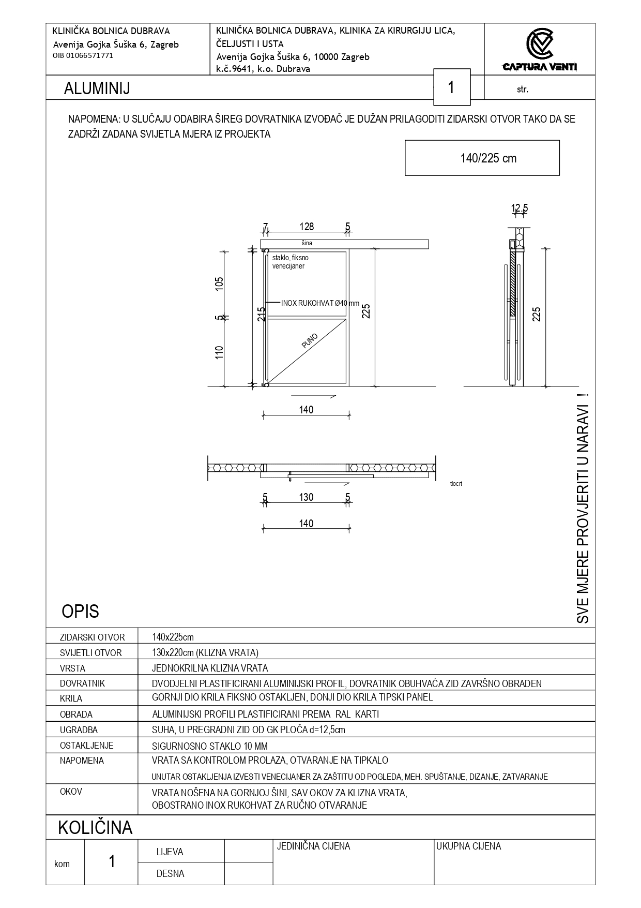

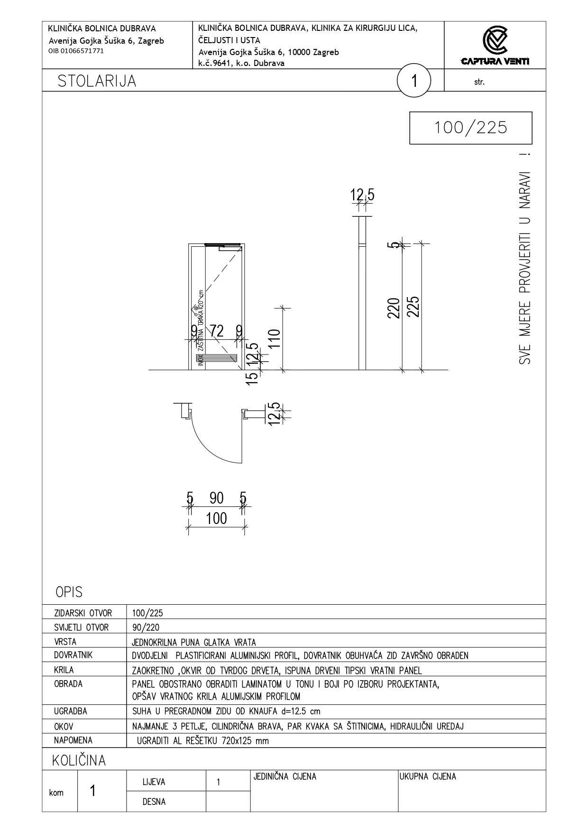

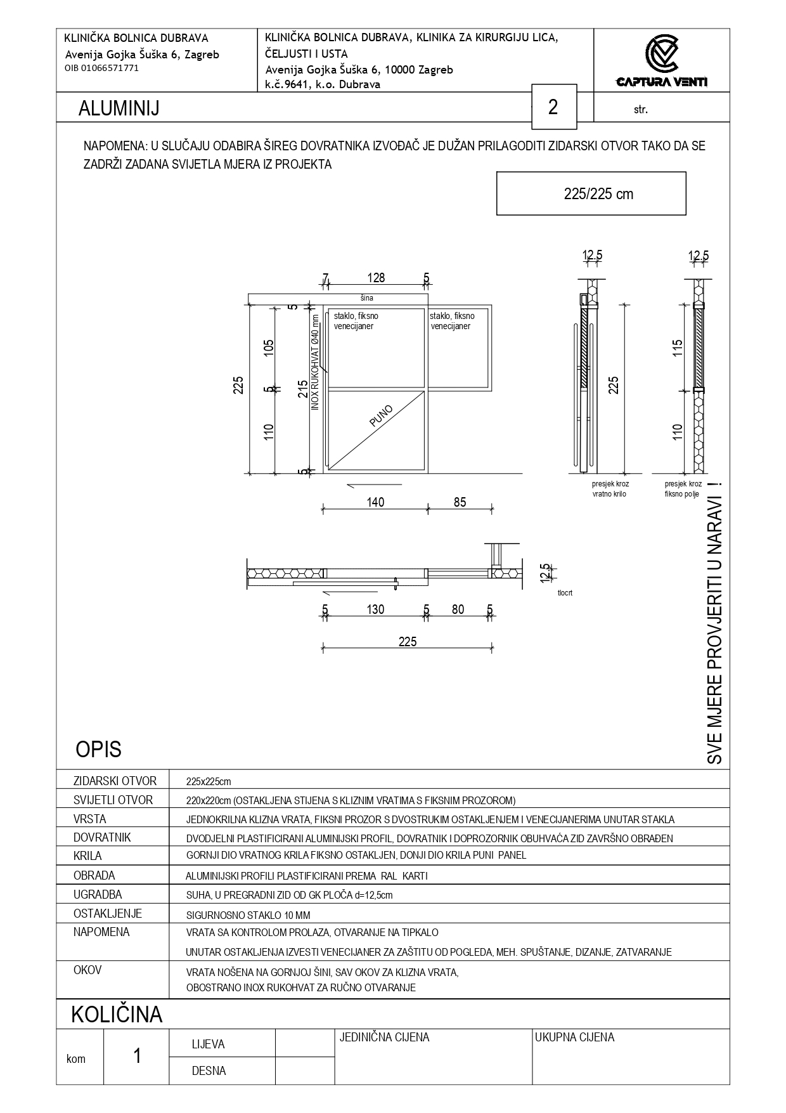

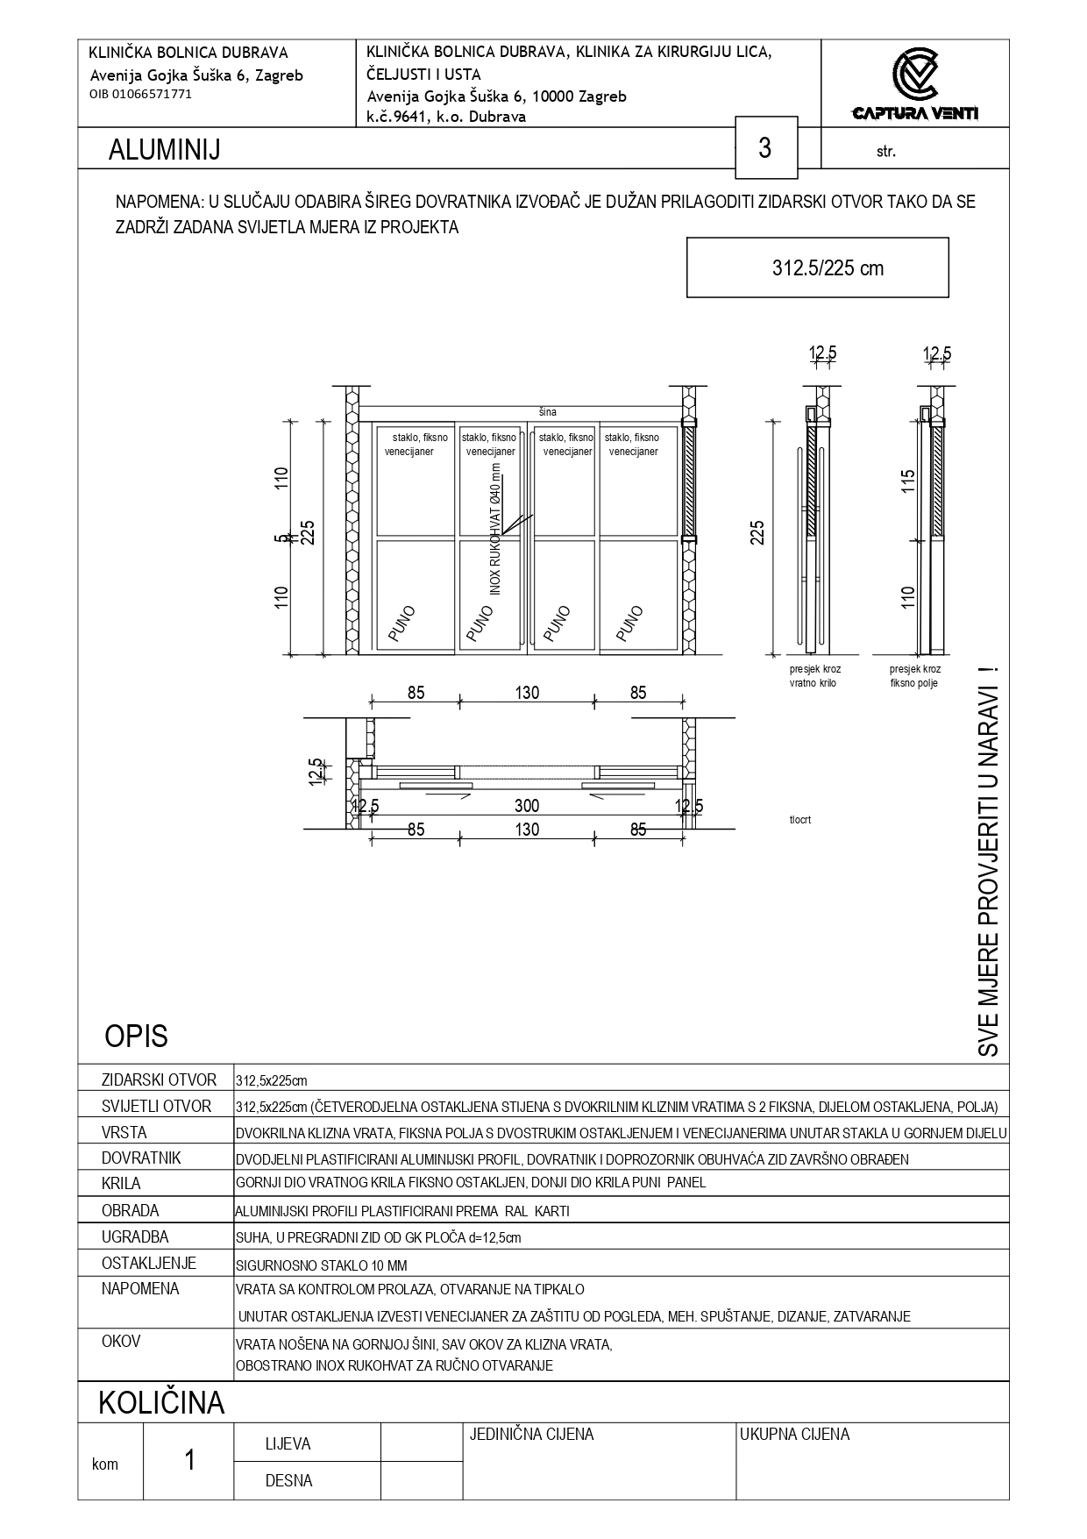

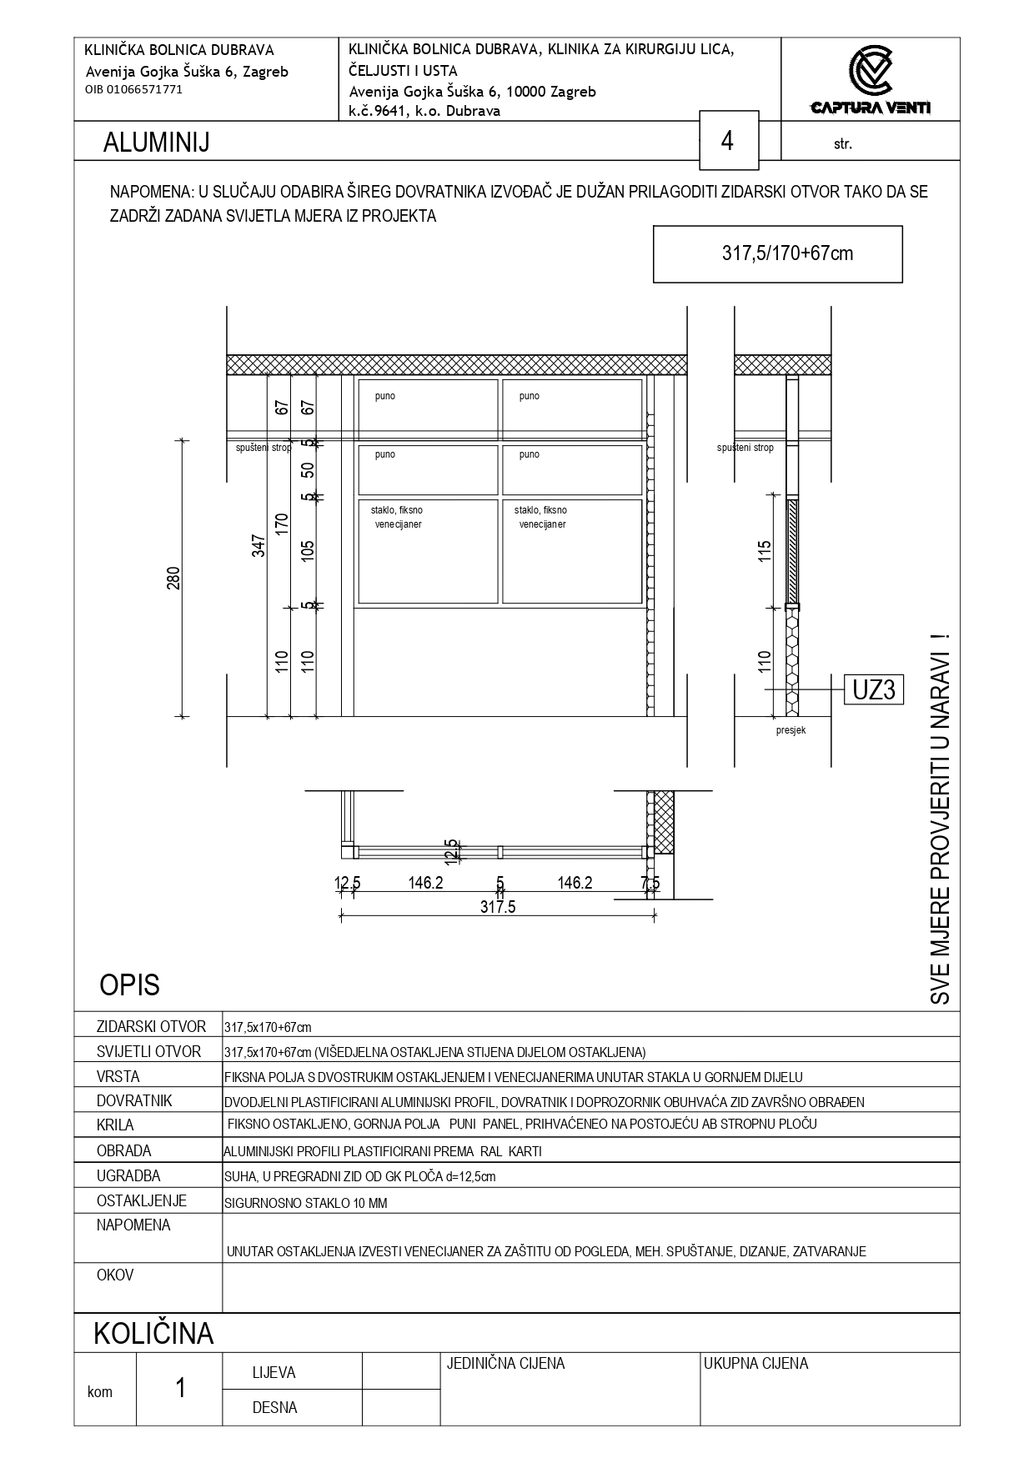

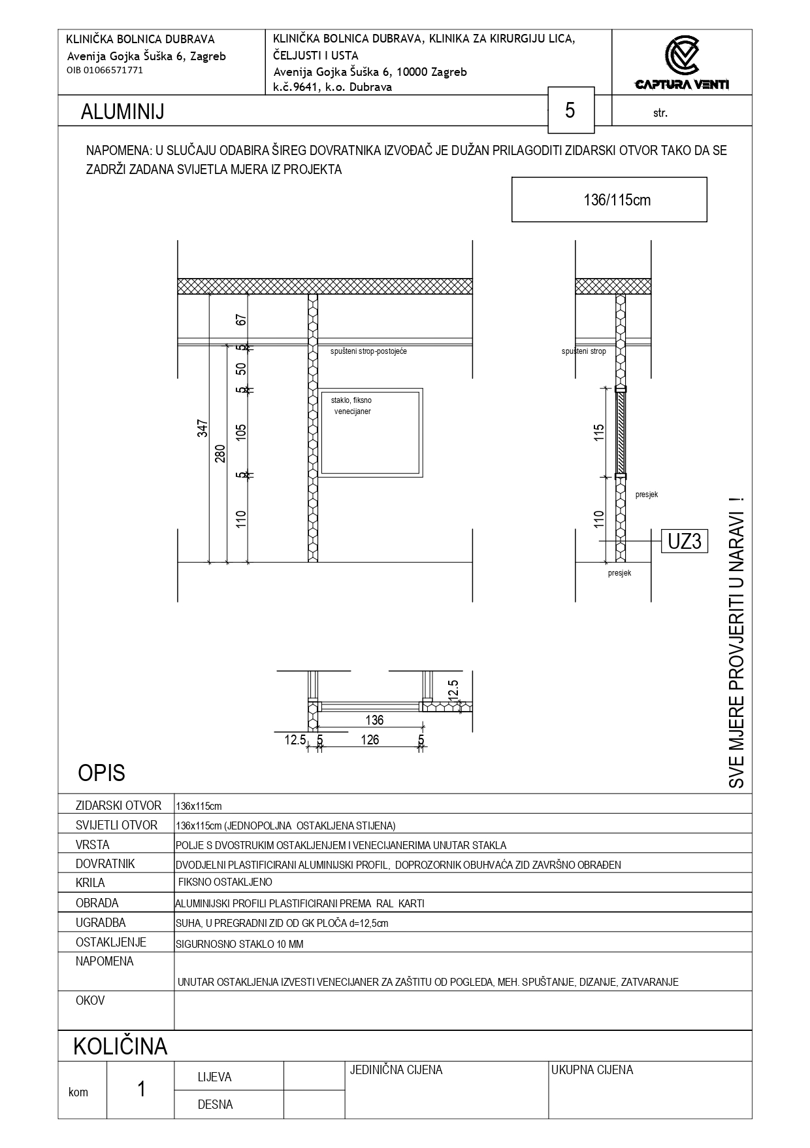

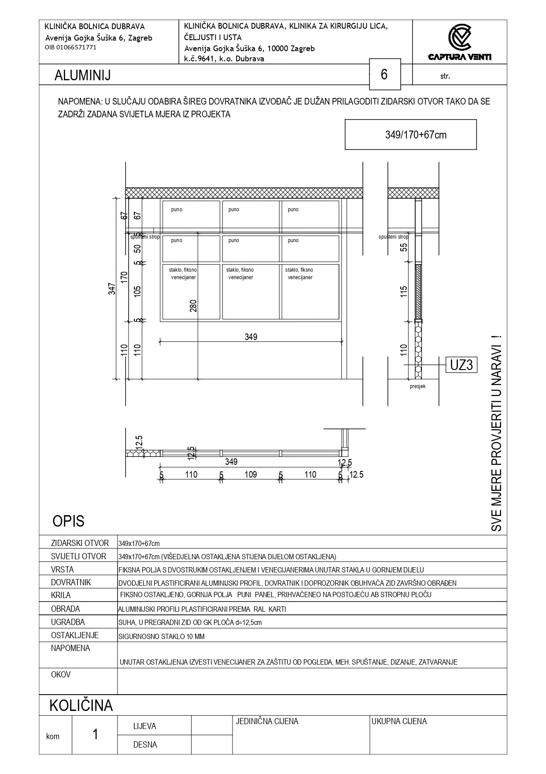

SVEUKUPNA REKAPITULACIJA
MAPA 4 |  | NARUČITELJ: | KLINIČKA BOLNICA DUBRAVA |  | srpanj 2025.
 |  | GRAĐEVINA: | KLINIKA ZA KIRURGIJU LICA, ČELJUSTI I USTA, 6. KAT - ADAPTACIJA POJAČANE NJEGE |  | ZOP: 14/25-CV
OBJEDINJENI TROŠKOVNIK |  | VRSTA PROJEKTA: | PROJEKT ADAPTACIJE |  | TD/BP: 14/25-CV-ARH
:
r.br. | opis | jedinica mjere | ukupna količina | jedinična cijena | ukupno

 | SVEUKUPNA REKAPITULACIJA
...

